fluxograma de como chupar bala
Inicio

1
Pegar a bala

É a bala que gosta ?

N
1

2
Retirar o papel

A bala esta sem papel ?

N
2

3
jogar o papel no lixo

Caiu fora do lixo ?

S
Juntar o papel do chão
3

Chupar a bala

Inicio

Plan1
Inicio
2
3

C = 0
MOSTRAR TABELA
Dimensionar matriz de leitura
Vp (9) ; Vu (9)
Rp (9) ; Ru (9)
4

C = C + 1
Fim

Vp(1)=¨A":Rp(1)="":Vu(1)=685:Ru(1)=0
C > 9 ?
N
S = S + 1
Rp(S)=Vp(K)RV(S)=LV(K)
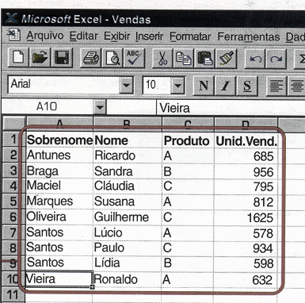

Vp(2)=¨B":Rp(2)="":Vu(2)= 956 :Ru(2)=0
1
LE(K)="": LV(K)=0
Vp(C)=""?
Vp(3)=¨C":Rp(3)="":Vu(3)=795:Ru(3)=0
4
1

Vp(4)=¨A":Rp(4)="":Vu(4)=812:Ru(4)=0
Vu(K) > Vu(C)?

4
Vp(5)=¨C":Rp(5)="":Vu(5)=1625:Ru(5)=0

Vp(6)=¨A":Rp(6)="":Vu(6)=578:Ru(6)=0
K = C

Vp(7)=¨C":Rp(7)="":Vu(7)=934:Ru(7)=0

2

Vp(8)=¨B":Rp(8)="":Vu(8)=598:Ru(8)=0

Vp(9)=¨A":Rp(9)="":Vu(8)=632:Ru(8)=0

S=0:K=0

1
K = K + 1

K > 9
Vp(K)=""?
N
S
2

S
N
S= 9 ?
1
S
4

N

K = 0

1

